JS-ES6
Enhance oject literial |  |  |  |  |  |  | Thêm sửa xóa | tạo 1 mảng mới , … old arr , giá trị cần thêm để thêm vào cuối . Ngược lại là thêm vào đầu , thêm vào vị trí bất kì thì dùng slice(0,x),giá trị thêm, slice(x,end)
Ví dụ: | var h |  |  |  |  |  |  | xóa theo tên thì fill mảng đó với điều kiện tên khác tên : color!=colorToremove tương tự với index
 | var g |  |  |  |  |  |  | sửa thì tìm theo id . Xong sử dụng …color, id sửa: giá trị sửa - không update trực tiếp vì compo sẽ k re-render lại . Clone ra 1 mảng mới
 | var sum = {h,
 | g,
 | get(){return name;}}
 | sum chính là 1 Enhance object literial

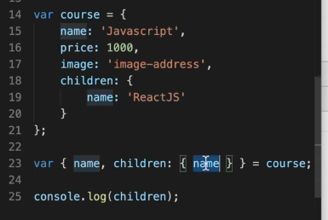
Destructuring
phân rã object với array: tách các phần tử của object hoặc array ra thành các phần tử riêng rẻ mà k cần đi qua object hoặc array đó
 | Bình thường |  |  |  |  |  | Sử dụng destructuring
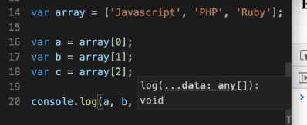
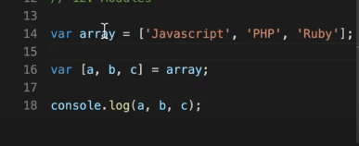
 |  |  |  |  |  |  |  |  | Hay dùng để lấy ra chỉ 1 phần tử trong object hoặc array
 |  |  |  |  |  |  |  |  | Có thể lấy từng nhiều object lồng nhau
 |  |  |  |  |  |  |  |  | bằng cách name : {}
 |  |  |  |  |  |  |  |  | đổi tên được bằng cách name:new_name

 |  |  |  |  |  |  | nếu lấy 2 phần tử thì bỏ b đi . Vẫn để im dấu ,
Rest |  |  |  |  |  |  |  | Hay dùng để xóa 1 key trong object hoặc mảng
sử dụng cùng destructuring nhưng là lấy ra những phần tử còn lại trong object hoặc array |  |  |  |  |  |  |  | Định nghĩa tham số

 | var [a, …rest] = array
 | nó sẽ bỏ phần tử a trong mảng đi và lấy ra những thằng còn lại

Spread
hay dùng để nối array
dùng … sẽ bỏ đi dấu ngoặc trước array đó đi
Tương tự với object cũng thế

Khi sử dụng truyền tham số thì sẽ là spread

Module trong javascript
sử dụng import để nạp vào
nhưng phải có export để các function khác có thể dùng được
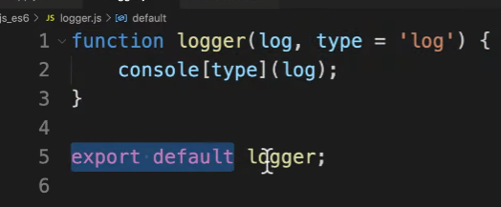

 | Chú ý : 1 module chỉ export được 1 biến default (còn có thể export nhiều giá trị khác nữa)

Mảng
 | Mảng là 1 loại đối tượng toàn cục sử dụng để lưu trữ dữ liệu
 | Nó bao gồm 1 tập hợp hoặc danh sách có thứ tự chưa không hoặc nhiều kiểu dữ liệu
 | Nó sử dụng index được đánh số bắt đầu từ 0 để truy cập vào các phần tử
 | Cách dùng mảng:
 |  | Tạo mảng: sử dụng kí tự []
 |  | Truy cập phần tử trong mảng: |  |  | tên_mảng[0] sẽ truy cập vào phần tử đầu tiên , nếu không tồn tại trả về undefined
 | Các phương thức:
 |  | push() | thêm 1 phần tử vào cuối mảng trả về độ dài mới của mảng
 |  | unshift() | thêm phần tử vào đầu mảng
 |  | splice(vị trí index cần xóa,số phần tử muốn xóa,...) | xóa 1 phần tử cụ thể khỏi mang từ tham số thứ 3 trở đi sẽ thêm vào mảng
 |  | pop() | xóa phần tử cuối mảng
 |  | shift() | xóa phần tử đầu tiên của mảng
 |  | concat() | nối các mảng với nhau , mảng 2 sẽ gộp vào với mảng 1
 |  |  | mangr1.concat(mang2)
 |  | slice(index_start,index_end) | cắt mảng nó sẽ cắt từ chỉ số index trở đi chỉ giữ lại phần tử trước từ chỉ số index đó đến index_end. Index_end mà k có thì coi như đến hết mảng

Function |  |  | Hàm là 1 khối mã để làm 1 việc cụ thể gì đó
 |  |  | Các tính chất của hàm
 |  |  |  | Không thực thi khi định nghĩa
 |  |  |  | Thực thi khi gọi
 |  |  |  | Có thể nhận tham số
 |  |  |  | Có thể trả về 1 giá trị
 |  |  | Quy tắc đặt tên hàm
 |  |  |  | a-zA-Z_0-9$ |  | Số không được lên đầu tiên
 |  |  | Argruments là 1 đối tượng giống như mảng trong JS, nó chứa các tham số đã truyền vào hàm trong JS
 |  |  |  | chỉ dùng bên trong hàm và k sử dụng bởi arrow function
 |  |  | Hàm không có return sẽ trả về undefined , sau khi return các dòng sau đó sẽ k chạy nữa
 |  |  | Khi định nghĩa 2 function cùng tên cái nào định nghĩa sau khi gọi sẽ chạy cái định nghĩa sau

Object |  |  | Trong JS có các kiểu đl: Number,string boolean,undefined,null , và Object
 |  |  | Khai báo name_object = {key: 'value',….}
 |  |  | Object constructor như bản thiết kế từ đó dễ dàng dựng lên các object theo bản thiết kế đó

Array method
 |  | map(function, index) | lặp qua từng phần tử trong mảng với tham số truyền vào 1 function
 |  | reduce(function,) | duyệt qua các phần tử trong mảng

HTML DOM

ReactJS
ReactJS là gì? |  | là 1 thư viện Javascript dùng để xây dựng giao diện người dùng - không phải là framework
 |  | nó hỗ trợ xây dựng các thành phần UI có tính tương tác cao có thể sử dụng lại được
 |  | được xây dựng quanh các components
 |  | Nó hoạt động cả client và server
React giải quyết được việc gì? |  | Dùng để xây dựng giao diện người dùng
 |  | Hiệu suất cao có thể tái sử dụng
 | SPA |  |  | MPA
 |  |  |  | dữ liệu sẽ dk gen từ html,css,js thay đổi nhỏ cũng load lại trang
tăng tính tương tác người dùng
Tìm kiếm tính toán xử lí nhanh hơn |  |  |  | Có thể kết hợp SPA và MPA với SSR CSR
Phát triển back và front song song

Ảnh hưởng đến SEO
Load lần 1 nặng

Gồm những thành phần gì ? |  |  | Khái niệm JSX |  | Javascript XML hỗ trợ viết xml, html trong javascript
 |  |  |  |  | JSX không phải là html cần có JS và Babel để dùng JSX

 |  |  |  |  | Quy tắc đặt tên camelCase :class -> className ,…
 |  |  |  |  | Nếu thẻ rỗng có thể đóng thẻ ngay bằng />

Cách dùng từng bộ phần? |  |  | Render element |  | để render 1 element vào DOM gốc thì truyền vào ReactDOM().render()
 |  |  |  |  | hầu hết chỉ gọi render 1 lần duy nhất
 |  |  |  |  | Phân biệt: | React element : la cac the html
 |  |  |  |  |  | Function la React component

 |  |  | Component |  | cho phép chia UI thành các phần độc lập có thể tái sử dụng và tách biệt nhau
 |  |  |  |  | components là các hàm JS, nhận vào đầu vào (props) và trả về các React elements hiển thị trên màn hình
 |  |  |  |  | có 2 loại là Function component và Class component
 |  |  |  |  | để render 1 component ta sử dụng thẻ <Tên_component />
 |  |  |  | Tạo components

 |  |  | Props | viết tắt của properties | là object truyền Vào đối số của component
 |  |  |  |  | cho phép chúng ta giao tiếp giữa các components với nhau bằng cách truyền tham số qua lại giữa các components.Component con chỉ có thể đọc k thể sửa props
 |  |  |  |  | cách truyền props thì thực hiện như thêm 1 attribute của HTML
 |  |  |  |  | Truyền thộc tính props hay gặp TH undefined. Do chưa được khởi tạo
 |  |  |  |  | Props ban chast la callbacl
 |  |  |  |  | Co the su dung destructuring

 |  |  | State |  | Là một object Dùng để lưu trữ dữ liệu trong component, khi state thay đổi thì component sẽ re-render lại
 |  |  |  |  | State chỉ tồn tại trong component chứa nó
 |  |  |  |  | State có thể thay đổi được giá trị bất kì lúc nào
 |  |  |  |  | State được dùng để phản hồi lại các yêu cầu từ người dùng hoặc lưu trữ dữ liệu nào trong components
 |  |  |  | Thao tác với state | Thao tác với state trong class component
 |  |  |  |  | this.state = ''
 |  |  |  |  | this.setState |  | cập nhật lại giá trị State
 |  |  |  |  | Bind() |  | cho phép chúng ta set lại giá trị của biến this
 |  |  |  |  |  |  | nằm trong function prototype nên chỉ có function mới gọi được
 |  |  |  |  | Call() |  | cả call và apply đều có chức năng là xác định tham số ,xác định this và truyền vào tham số còn lại'
 |  |  |  |  |  |  | truyền lần lượt các tham số
 |  |  |  |  | Apply() |  | Truyền vào 1 array
 |  |  |  |  |  |  | Cả 2 đều sử dụng để set this cho hàm callback
 |  |  |  |  |  |  | Sử dụng để mở rộng chức năng của hàm mà không cần sửa trực tiếp hàm
 |  |  |  |  |  |  | Sử dụng để mượn hàm
 |  |  |  | > người ta sử dungjh Redux để truyền dữ liệu
 |  |  |  | Props validation | là cách kiểm soát các props , kiểm tra dữ liệu đầu vào của PROPS trước khi component được render
 |  |  |  | Cách để kiểm tra | component có thuộc tính tên là propTypes

 |  |  | Components Life cycle |  | Là 1 chu kỳ từ khởi tạo đến kết thúc của 1 component
 |  |  |  |  | Cho phép chúng ta tham gia vào các giai đoạn của 1 component life cycle
 |  |  |  | Cấu trúc | báo gồm giai đoạn chính
 |  |  |  |  | initalization |  | là giai đoạn bắt đầu , nó sẽ khởi tạo props và state thường được thực hiện bên trong constructor

 |  |  |  |  | mounting |  | là giai đoạn ngày sau khi component được init hoàn thành, giúp chuyển DOM ảo thành Dom thật và hiển thị trên HTML
 |  |  |  |  |  |  | Component sẽ được render lần đầu tiên ở đây. Nó có 2 phương thức
 |  |  |  |  |  |  | componentWillMount() |  |  | thực hiện trước khi component được render , sau khi thực hiện xong component mới được mount
 |  |  |  |  |  |  |  |  |  | không nên thực hiện set props state, hay call API ở đây do k đủ thời gian hoàn thành
 |  |  |  |  |  |  | componentDidMount() |  |  | gọi khi component được render sau khi willmount thành công
 |  |  |  |  |  |  |  |  |  | có thể gọi API sửa props state ở đây
 |  |  |  |  | updating |  | Trong giai đoạn này props và state sẽ được update theo yêu cầu từ sự kiện người dùng
 |  |  |  |  |  |  | sẽ render lại component . Trong giai đoạn này sẽ có 3 phương thức chính
 |  |  |  |  |  |  | shouldComponentUpdate() |  |  | nó sẽ xác định việc component có re-render lại hay không . Mặc định trả về true ta có thể thay đổi true
 |  |  |  |  |  |  |  |  |  | nó nhận vào 2 tham số là nextProps và nextState
 |  |  |  |  |  |  | componentWillUpdate() |  |  | Phương thức này được gọi trước khi re-render component có thể thực hiện update state props tại đây
 |  |  |  |  |  |  | ComponentDidUpdate() |  |  | gọi khi component đã render xong
 |  |  |  |  | unmounting |  | componentWillUnMount() |  |  | khi hoàn thành tác vụ bên trên sẽ tiến hành unmount khỏi DOM
 |  |  |  |  |  |  |  |  |  | kết thúc vòng đời của 1 component

 |  |  | Hook | là các hàm cho phép mình móc vào các trạng thái của React ,và các tính năng vòng đời từ các hàm components
 |  |  |  | Hooks hoạt động k cần class , hoạt động trong function components
 |  |  |  | Nó giúp component trở nên đơn giản dễ hiểu hơn
 |  |  |  | Nó giúp chúng ta có thể sử dụng state và life cycle trong function components , thay thế được class components
 |  |  |  | Chỉ gọi hooks at the top level . Không gọi trong vòng lặp,điều kiện ,nested funtion

 |  |  |  | Hooks gồm 10 thành phần: |  | useState() |  | trạng thái của dữ liệu , khi chúng ta muốn cập nhật lại dữ liệu và component sẽ tự render lại
 |  |  |  | tất cả các hook đều là hàm |  |  |  | cách dùng:import vào function component
 |  |  |  |  |  |  |  | đối số là : giá trị khởi tạo initState chỉ chạy 1 lần nếu initstate là 1 callback thì nó cũng chỉ chạy 1 lần
 |  |  |  |  |  |  |  | nó trả về 1 mảng 2 phần tử : phần tử 1 là state , phần tử 2 là 1 hàm để set lại state
 |  |  |  |  |  |  |  | ví dụ: const dulieu [state,setState] = useState[giá trị init]
 |  |  |  |  |  |  |  | component sẽ được render lại khi setState gọi, setState sử dụng replacing thay vì merging do đó khi setState thì ta cần back up data bằng các […state old,giá trị update]
 |  |  |  |  |  |  |  | this.setstate thì sử dụng merging
 |  |  |  |  |  |  |  | state khi dùng để sửa xóa phải backup nó ra bằng các […state]

 |  |  |  |  |  | useEffect() |  | Side effect những thứ tác động chạy ở bên ngoài component của mình
 |  |  |  |  |  |  |  |  | Gọi API
 |  |  |  |  |  |  |  |  | Tương tác DOM |  | 2 cái trên là thuộc nhóm không cần clean up
 |  |  |  |  |  |  |  |  | setTImeout,interval
 |  |  |  |  |  |  |  |  | subscriptions |  | 2 cái dưới thuộc nhóm cần clean up
 |  |  |  |  |  |  |  | useEffect() là hooks cơ bản hỗ trợ cho func để có thể sử dụng được các side effect
 |  |  |  |  |  |  |  | mỗi hook gồm 2 thành phần: |  |  | 1 là side effect
 |  |  |  |  |  |  |  |  |  |  | 2 là clean up(có thẻ có hoặc không)
 |  |  |  |  |  |  |  | hook này được thực thi sau mỗi lần render
 |  |  |  |  |  |  |  | Tuy nhiên hook này có dependentce nên lần render tiếp nếu dependenci thay đổi
 |  |  |  |  |  |  |  | Quy trình hoạt động : |  | mounting |  |  | updating | unmounting
 |  |  |  |  |  |  |  |  |  | render -> chạy useEffect -> |  |  | render->run useEFF cleanup nếu depen update | run useEFF cleanup
 |  |  |  |  |  |  |  |  |  |  |  |  | run useEff nếu depen update
 |  |  |  |  |  |  |  | Dependenci là 1 mảng rỗng nó có các TH như sau
 |  |  |  |  |  |  |  |  | Depen không được khai báo |  |  | luôn luôn chạy sau mỗi lần render
 |  |  |  |  |  |  |  |  | Depen là 1 mảng rỗng |  |  | useEffect sẽ chỉ chạy 1 lần
 |  |  |  |  |  |  |  |  | Depen là 1 có dữ liệu |  |  | lần đầu tiên vẫn chạy
 |  |  |  |  |  |  |  |  |  |  |  | nếu depen thay đổi thì nó mới chạy lại
 |  |  |  |  |  |  |  | Trong 1 func có thể dùng nhiều useEff

 |  |  |  |  |  | useLayoutEffect()
 |  |  |  |  |  | useRef()
 |  |  |  |  |  | useMemo() |  | Tương tự như useCallback nhưng nó trả về 1 giá trị
 |  |  |  |  |  |  |  | Tránh cho component render lại khi có nhiều state trong component
 |  |  |  |  |  |  |  | Không nền sài useMemo và useCallback cho component
 |  |  |  |  |  |  |  | Nên dùng cho khi render đồ thị, biểu đồ ,animations, những component nặng phần render

 |  |  |  |  |  | useCallback() |  | Laf 1 hook tạo ra một call back memoried và nó chỉ tạo ra call back mới khi dependencies thay đổi
 |  |  |  |  |  |  |  | Nhận vào 2 tham số là func và dependencies như useEffect
 |  |  |  |  |  |  |  | Chỉ tạo ra 1 func mới nếu dependen thay đổi
 |  |  |  |  |  |  |  | Dùng empty thì chỉ tạo ra 1 lần đầu . K tạo ra lần tiếp theo

 |  |  |  |  |  | useReducer()
 |  |  |  |  |  | useContext()
 |  |  |  |  |  | useImperativeHandle()
 |  |  |  |  |  | useDebugValue()
 |  |  |  |  |  | Custoomhook |  | laf hook do mình tự định nghĩa, là 1 function đặc biệt nó có thể sử dụng các hook khác
 |  |  |  |  |  |  |  | Cách đặt tên useXXXXX()
 |  |  |  |  |  |  |  | Cách sử dụng như các hook bình thường
 |  |  |  |  |  |  |  |  | Khi cấu hình thì sẽ tách riêng biệt được logic ra khỏi UI
 |  |  |  |  |  |  |  |  | Có thể chia sẻ cho các component khác
 |  |  |  |  |  |  |  |  | Custom thì return dữ liệu
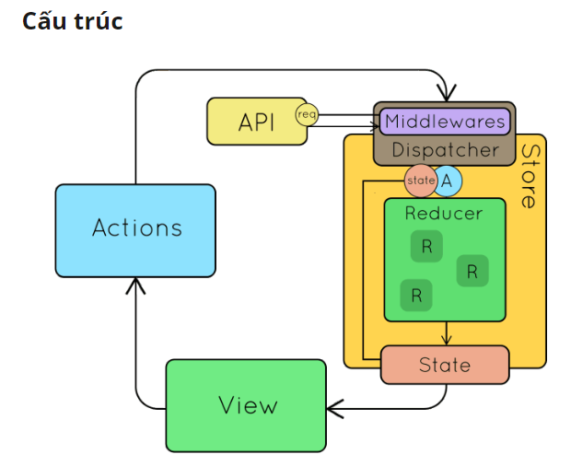
 |  |  |  | Khi dung thành phần nào sẽ import thành phần đó để gọi

 |  |  | Redux | Là 1 thư viện JS dùng để quản lý và cập nhật state của ứng dụng
 |  |  |  | nó như 1 kho trung để quản lý tập trung các state
 |  |  |  | Là một parttern

 |  |  |  | Redux giúp quản lý global state - các components tại mọi nơi trong ứng dụng đều có thể truy xuất và cập nhật
 |  |  |  | Giúp việc truyền dữ liệu vào các cấp component con cháu khác nhau nhanh hơn
 |  |  |  | Dễ dàng debug

 |  |  |  | Redux toolkit giải quyết các vấn đề với redux core đó là cấu hình redux phức tạp,cài đặt thủ công nhiều package, tránh viết lại các đoạn code lặp đi lặp lại
 |  |  |  | Kiến trúc của redux
 |  |  |  |  | Redux toolkit là một thư viện giúp mình viết redux tốt hơn , dễ hơn, đơn giản hơn
 |  |  |  |  |  | configureStore() |  | có sẵn Redux Devtool, redux-thunk để thực hiện async action
 |  |  |  |  |  | createReducer()
 |  |  |  |  |  | createSlice() |  | Tích hợp cả Reducer và Action lại - thường dùng cái này
 |  |  |  |  |  | createAction()

 |  |  |  | Các thành phần của redux | Reducer | Là 1 function nó nhận 2 tham số là state cũ có giá trị khởi tạo và 1 action
 |  |  |  |  |  | Các quy tắc với reducer: state mới luôn được tính toán dựa trên giá trị state cũ và action
 |  |  |  |  |  |  |  | Không được thay đổi trực tiếp giá trị state hiện tại mà phải tạo ra bản copy
 |  |  |  |  |  |  |  | Không được code bất đồng bộ trong reducer (ramdom, date.now, call API,..)
 |  |  |  |  | Action | Là một object do chúng ta quy định |  |  |  |  |  |  | type phải có , payload có hoặc không
 |  |  |  |  |  | action creators là 1 hàm |  |  |  |  |  |  | reducer sẽ dựa vào type , nếu muốn state tính toán dựa trên payload truyền vào thì mới khai báo payload

 |  |  |  |  | Dispatch | Là một function để update state trên store
 |  |  |  |  |  | sử dụng hàm dispatch(tham số là action truyền vào) |  |  |  |  | action truyền vào có thể là 1 action creators

 |  |  |  |  | Quy trình chạy của redux hoạt động: |  |  |  | khi 1 sự kiện gì đó dk xảy ra thì eventHandle sẽ được thực thi
 |  |  |  |  |  |  |  |  | gọi đến function dispatch(nhận vào function) sẽ chuyển action đó vào Store .
 |  |  |  |  |  |  |  |  | nó sẽ lấy state hiện tại và action vừa được dispatch truyền vào reducer . Nó sẽ cập nhật trong reducer
 |  |  |  |  |  |  |  |  | > UI nhận được thông tin update state sẽ render lại UI

 |  |  | Router | Là một thư viện react-router-dom
 |  |  |  | Phục vụ cho việc routing trong ReactJs
 |  |  |  | Có các component trong router như sau
 |  |  |  |  | Link | Đi tới path tương ứng
 |  |  |  |  | NavLink | Giống như Link, nhưng có thêm activeClassName
 |  |  |  |  | Router | Component bao bọc tất cả các component khác của routing
 |  |  |  |  | Route | Render component khi math với path, định nghĩa path cho component, có bao nhiêu render hết
 |  |  |  |  | Redirect | Chuyển hướng từ dẫn này qua dẫn khác , sử dụng bên trong switch
 |  |  |  |  | Switch | Gom nhóm các component chỉ render route đầu tiên tjai thời điểm đó

 |  |  |  | Router | BrowserRouter |  | Sử dụng nhiều
 |  |  |  |  | HashRouter |  | Loại routing có dấu #
 |  |  |  |  | StaticRouter |  | Thường dùng cho SSR
 |  |  |  |  | MemoryRouter |  | Dùng cho testing
 |  |  |  | Các hooks trong router | useHistory |  | trả về history instance , dùng để di chuyển qua trang khác
 |  |  |  |  | useLocation |  | return location lấy thông tin của location hiện tại
 |  |  |  |  | useParams |  | return params lấy về thông tin path params
 |  |  |  |  | useRouteMatch |  | dùng làm nested routing

DOM
document.getelement()
 | To nhất là document đại diện cho trang web , bên dưới là các node - có thể node element node attribute note text
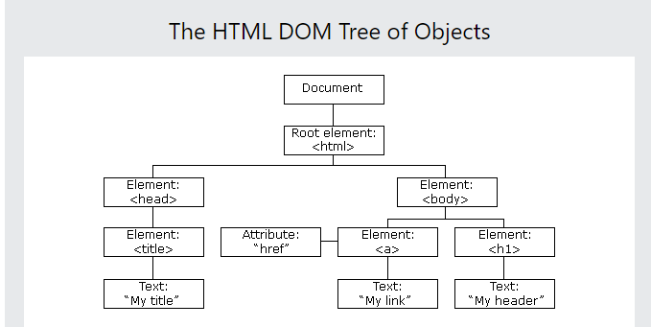

 | Tạo ra như C# bằng cách
 | React.createElement()
 | Sau khi tạo thì thực hiện render ra html bằng thư viện reactDOM

 | ReactDOm là cầu nối cho React thực hiện render cho react

JSX | = Javascript XML
 | Có thể hỗ trợ viết javascript trong html
 | Cần sử dụng thư viên trung gian để chuyển đổi cú pháp js sang html được đó là babel

HTTP request ,API,fetch API
HTTP request là gì | Là thông tin được gửi từ client lên server , để yêu cầu server tìm hoặc xử lý 1 số thông tin mà client muốn
 | Nó có thể là 1 file textx dưới dạng XML hoặc Json
 | Method Status |  | 2xx | Thành công
 |  |  | 3xx | Thành công (update)
 |  |  | 4xx | Lỗi ở client
 |  |  | 5xx | Lỗi ở server

Các phương thức của Nó | Phương thức GET |  |  | là pt phổ biến không cần có request body
 |  |  |  | là pt được client gửi data lên server thông qua đường dẫn URL nằm trên thanh địa chỉ browser -> server sẽ nhận và phân tích trả về kết quả cho Client
 |  |  |  | Các đặc điểm của pt Get: |  | giới hạn độ dài các kí tự là 255 kí t]
 |  |  |  |  |  | Chỉ hỗ trợ kiểu dl string
 |  |  |  |  |  | Có thể lưu vào cache
 |  |  |  |  |  | Các tham số truyền vào được lưu trữ trong ls trình duyệt
 |  |  |  |  |  | Có thể được bookmark

 | Phương thức POST |  |  | Là phương thức gửi dữ liệu đến server giúp mình thêm mới dữ liệu hoặc cập nhật dữ liệu vào DB đã có
 |  |  |  | Các đặc điểm của Post |  | Dữ liệu cần thêm hoặc cập nhật không được hiển thị trong URL trình duyệt
 |  |  |  |  |  | Dữ liệu không được lưu trong ls trình duyệt
 |  |  |  |  |  | Không có hạn chế về độ dài dữ liệu
 |  |  |  |  |  | Hỗ trợ nhiều kiểu dl : string , binary,intergers,…

 | Phương thức PUT |  |  | Hoạt động như post nhưng chỉ được sử dụng để update dữ liệu đã có trong DB
 |  |  |  | Khi sử dụng put phải sửa toàn bộ dữ liệu của 1 đối tượng

 | Phương thức PATCH |  |  | Tương tự như post và put nhưng Patch được sử dụng khi phải cập nhật 1 phần dữ liệu cùa đối tượng

 | Phương thức DELETE |  |  | Khi sử dụng pt Delete sẽ xóa các dữ liệu của server về tài nguyên thông qua URL, phương thức này không có body request

 | Phương thức HEAD |  |  | gần giống với Get nhưng không có response body
 |  |  |  | Head thường dùng để kiểm tra API có hoạt động không do không có response body nên thời gian phản hồi nhanh hơn so với Get

Cấu trúc của http request | 1 http request bao gồm
 |  |  | Request line
 |  |  | Body requesst(có thể có hoặc không )
 | Ví dụ |  | https://tarrc.org/ |  | vietnamese/about/TARRC%20What%20is%20ASD.html
 |  |  | URL nguồn |  | Parameter

 |  |  | Request line là dòng đầu tiên trong HTTP request nó bao gồm 3 phần:
 |  |  |  | Phương thức HTTP được sử dụng
 |  |  |  | URI giúp xác định các tài nguyên mà client yêu cầu
 |  |  |  | Phiên bản của giao thức HTTP
 |  |  | Request header giúp client có thể gửi yêu cầu lên server, Mỗi yêu cầu sẽ kèm theo các thông số và các thông số đó gọi là header Parameters
 |  |  | Trình duyệt sẽ dựa vào các thông số header này để trả dữ liệu và hiển thị dữ liệu phù hợp
 |  |  | Các thông số thường xuyên gặp như :
 |  |  |  |  | User-Agent | cho phép server xác định ứng dụng, hđh, nhà cung cấp và phiên bản
 |  |  |  |  | Connection | kiểm soát kết nối mạng . Cho phép dừng hoặc tiếp tực kiết nối sau khi server thực hiện yc xong
 |  |  |  |  | Cache-control | chỉ định chính sách bộ nhớ đệm của trình duyệt
 |  |  |  |  | Accept-Language | cho biết tất cả ngôn ngữ mà client có thể hiểu được
 |  |  | Request body
 |  |  |  | Cho phép client gửi đến yêu cầu bổ sung cần server thực hiện như tạo mới hoặc cập nhật dữ liệu mà không thể truyền trên header parameters
 |  |  |  | Request body thường được sử dụng trong các phương thức POST , PUT ,PATCH .

Fetch là gì |  | fetch APi là một API đơn giản cho việc gửi và nhận request bằng JS.
 |  | với fetch thì việc thực hiện các yêu cầu web và phản hồi dễ dàng hơn XMLhttprequest cũ
 |  | Phương thức fetch nhận đầu vào là một url để truy vấn và trả về response
 |  |  | Tạo một request: fetch('link api') .then(function(response){ // thực hiện sử dụng response }) .catch(function(error){ //thông báo error })
 |  | Các phương thức hữu ích với response trả về : response.ok , response.status , response.statustext
 |  | Khi tạo 1 request thì chúng ta cần thực hiện kiểm tra sự thành công của các response trả về bởi vì lỗi 404 vẫn được vẫn được trả về
 |  | chỉ có th lỗi mạng là k dk trả về
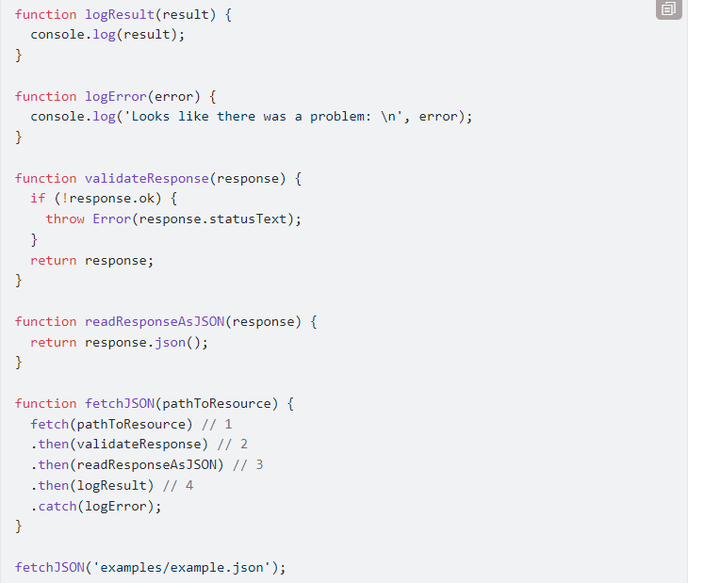
 |  | Cách đọc response trả về : |  |  | có phương thức Response.json()
 |  |  |  |  | trả về 1 promise dạng json

 |  |  | Cách bước theo ảnh mình họa:
 |  |  | 1 | truyền vào link api
 |  |  | 2 | kiểm tra trang thái của response
 |  |  | 3 | đọc response
 |  |  | 4 | in ra response
 |  |  | 5 | log ra lỗi nếu có

Axios | Là gì | Là một thư viện HTTP Client dựa trên Promise. Nó cùng cấp 1 API cho việc xử lý XHR
 |  | Dành cho node.js và trình duyệt

 | Dùng làm gì | Nó dùng để tạo request từ trình duyệt bằng XMLHttpRequest
 |  | Tạo request từ node,js bằng http
 |  | Hỗ trợ promise API
 |  | Đón chắn rq and res
 |  | Đổi dữ liệu req và res
 |  | Cancel req
 |  | Auto convert cho data Json
 |  | Hỗ trợ phía client bảo vệ chống lại XSRF

 | Cách dùng | cài đặt bằng lệnh npm install axios

 | Thành phần

Props type | Dung da validate du lieu

